Biotopflächenfaktor
Bestimmung des Biotopflächenfaktors BFF
www.berlin.de/bff

Flächenkategorie | Flächentyp | Fläche | Anrechnungsfaktor | BFF-Fläche
Wege- und Verkehrsflächen
 | Versiegelte Belagsflächen |  | 0.0
 | Teilversiegelte Belagsflächen |  | 0.1
 | Durchlässige Belagsflächen |  | 0.2
 | Begrünte Belagsflächen |  | 0.4
Vegetationsflächen
 | Vegetationsfläche mit Bodenanschluss |  | 1.0
 | unterbaute Vegetationsfläche ohne Bodenanschluss mit geringer Substratmächtigkeit (20 - 40 cm) |  | 0.5
 | unterbaute Vegetationsfläche ohne Bodenanschluss mit mittlerer Substratmächtigkeit (41 - 80 cm) |  | 0.6
 | unterbaute Vegetationsfläche ohne Bodenanschluss mit hoher Substratmächtigkeit (81 - 150 cm) |  | 0.7
 | unterbaute Vegetationsfläche ohne Bodenanschluss mit sehr hoher Substratmächtigkeit (> 150 cm) |  | 0.9
Blaue Flächen
 | Regenwasserversickerung |  | 0.2
 | Wasserfläche |  | 0.5
Gebäudebegrünung
 | Extensive Dachbegrünung (Substrataufbau < 20 cm) |  | 0.5
 | Einfach-intensive Dachbegrünung (Substrataufbau 20 < 50 cm) |  | 0.7
 | Intensive Dachbegrünung (Substrataufbau > 50 cm) |  | 0.8
 | Bodengebundene Vertikalbegrünung |  | 0.5
 | Wandgebundene Vertikalbegrünung |  | 0.7
Summe |  |  |  | 0 m²

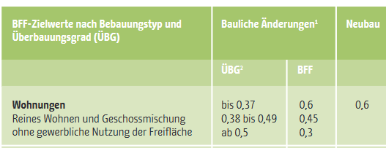
 |  | Biotopflächenfaktor BFF Planung: |  | #DIV/0!
 |  | Biotopflächenfaktor BFF SOLL: |  | 0.60
 |  | Defizit in der Planung: |  | #DIV/0! | #DIV/0!

